工作表1
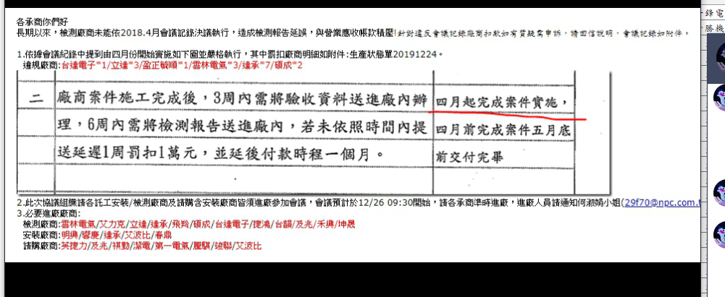
日期 | 定義 | 國定假日(補班)名稱
2018-12-22 | 補班 | 元旦(補班)
2018-12-30 | 國定假日 | 元旦
2018-12-31 | 國定假日 | 元旦
2019-01-01 | 國定假日 | 元旦
2019-02-02 | 國定假日 | 春節
2019-02-03 | 國定假日 | 春節
2019-02-04 | 國定假日 | 春節
2019-02-05 | 國定假日 | 春節
2019-02-23 | 補班 | 228
2019-02-28 | 國定假日 | 228
2019-03-01 | 國定假日 | 228
2019-03-02 | 國定假日 | 228
2019-03-03 | 國定假日 | 228
2019-04-04 | 國定假日 | 清明/兒童
2019-04-05 | 國定假日 | 清明/兒童
2019-04-06 | 國定假日 | 清明/兒童
2019-04-07 | 國定假日 | 清明/兒童
2019-05-01 | 國定假日 | 勞動
2019-06-07 | 國定假日 | 端午
2019-06-08 | 國定假日 | 端午
2019-06-09 | 國定假日 | 端午
2019-06-10 | 國定假日 | 端午
2019-09-13 | 國定假日 | 中秋
2019-09-14 | 國定假日 | 中秋
2019-09-15 | 國定假日 | 中秋
2019-10-10 | 國定假日 | 國慶
2019-10-11 | 國定假日 | 國慶
2019-10-12 | 國定假日 | 國慶
2019-10-13 | 國定假日 | 國慶
2020-01-01 | 國定假日 | 元旦
2020-01-23 | 國定假日 | 春節
2020-01-24 | 國定假日 | 春節
2020-01-25 | 國定假日 | 春節
2020-01-26 | 國定假日 | 春節
2020-01-27 | 國定假日 | 春節
2020-01-28 | 國定假日 | 春節
2020-01-29 | 國定假日 | 春節
2020-02-28 | 國定假日 | 228
2020-02-29 | 國定假日 | 228
2020-03-01 | 國定假日 | 228
2020-04-02 | 國定假日 | 清明/兒童
2020-04-03 | 國定假日 | 清明/兒童
2020-04-04 | 國定假日 | 清明/兒童
2020-04-05 | 國定假日 | 清明/兒童
2020-06-25 | 國定假日 | 端午
2020-06-26 | 國定假日 | 端午
2020-06-27 | 國定假日 | 端午
2020-06-28 | 國定假日 | 端午
2020-10-01 | 國定假日 | 中秋
2020-10-02 | 國定假日 | 中秋
2020-10-03 | 國定假日 | 中秋
2020-10-04 | 國定假日 | 中秋
2020-10-09 | 國定假日 | 國慶
2020-10-10 | 國定假日 | 國慶
2021-01-01 | 國定假日 | 元旦(2021)
2021-01-02 | 國定假日 | 元旦(2021)
2021-01-03 | 國定假日 | 元旦(2021)

其它
